Техничка False
Артикул на этикетке | Style | Name | Группа | Категория | Коллекция | Сезон | фото | Brand name | Color | Цвет полный | материал верха | Тип материала верха | Пол (муж/жен/yнисекс) | O/S (53-63 см) | XS (53см) | XS/S (54см) | S (55 см) | S/M (56 см) | M (57 см) | M/L (58 см) | L (59 см) | L/XL (60 см) | XL (61 см) | XL/XXL (62 см) | XXL (63 см) | XXL/XXXL (64см) | XXXL (65см) | сумма | код страны | Name of manufacturer, it's address | Наименование страны-изготовителя: | Вес нетто | Вес брутто | Всего нетто | Всего брутто | Цена | Сумма
36-003-08 | B-ARGTT17FRS | New York Yankees MLB | Бейсболки | Бейсболка | 47 BRAND | всесезон | 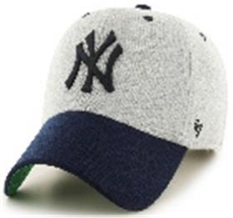 | _47 Brand | GY | серый | 100% хлопок | Текстиль, ткань | Унисекс | 6 |  |  |  |  |  |  |  |  |  |  |  |  |  | 6 | CN | 0 | Китай | 0.1 | 0.15 | 0.6 | 0.9 | 1,651.65 ₽ | 9,909.90 ₽
36-069-09 | H-AUDDP15WBV | Pittsburgh Penguins NHL | Бейсболки | Бейсболка | 47 BRAND | всесезон | 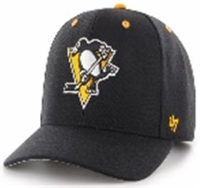 | _47 Brand | BK | черный | 85% акрил - 15% шерсть |  | Унисекс | 3 |  |  |  |  |  |  |  |  |  |  |  |  |  | 3 | CN | 0 | Китай | 0.1 | 0.15 | 0.3 | 0.45 | 1,401.40 ₽ | 4,204.20 ₽
36-004-09 | B-BRMTL12CTP | Los Angeles Dodgers MLB | Бейсболки | Бейсболка с сеточкой | 47 BRAND | всесезон | 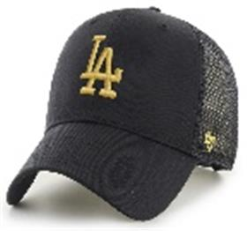 | _47 Brand | BK | черный | 100% хлопок | Текстиль, ткань | Унисекс | 3 |  |  |  |  |  |  |  |  |  |  |  |  |  | 3 | CN | 0 | Китай | 0.1 | 0.15 | 0.3 | 0.45 | 1,351.35 ₽ | 4,054.05 ₽
36-058-22 | B-RGW17GWS | New York Yankees MLB | Бейсболки | Бейсболка | 47 BRAND | всесезон | 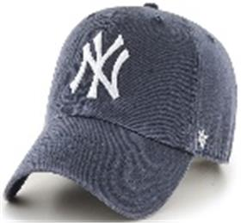 | _47 Brand | VN | светло-синий | 100% хлопок | Текстиль, ткань | Унисекс | 6 |  |  |  |  |  |  |  |  |  |  |  |  |  | 6 | CN | 0 | Китай | 0.1 | 0.15 | 0.6 | 0.9 | 1,451.45 ₽ | 8,708.70 ₽
36-008-09 | B-CLZOE02WBP | Boston Red Sox MLB | Бейсболки | Бейсболка | 47 BRAND | всесезон | 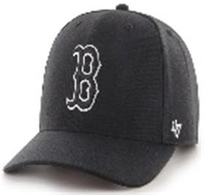 | _47 Brand | BK | черный | 85% акрил - 15% шерсть |  | Унисекс | 6 |  |  |  |  |  |  |  |  |  |  |  |  |  | 6 | CN | 0 | Китай | 0.1 | 0.15 | 0.6 | 0.9 | 1,501.50 ₽ | 9,009.00 ₽
36-008-16 | B-CLZOE02WBP | Boston Red Sox MLB | Бейсболки | Бейсболка | 47 BRAND | всесезон | 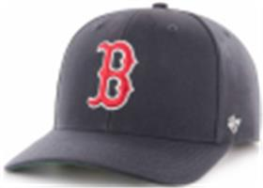 | _47 Brand | NY | темно-синий | 85% акрил - 15% шерсть |  | Унисекс | 6 |  |  |  |  |  |  |  |  |  |  |  |  |  | 6 | CN | 0 | Китай | 0.1 | 0.15 | 0.6 | 0.9 | 1,501.50 ₽ | 9,009.00 ₽
36-009-16 | B-CLZOE09WBP | Detroit Tigers MLB | Бейсболки | Бейсболка | 47 BRAND | всесезон | 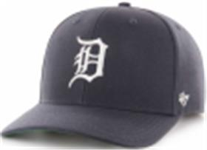 | _47 Brand | NY | темно-синий | 85% акрил - 15% шерсть |  | Унисекс | 6 |  |  |  |  |  |  |  |  |  |  |  |  |  | 6 | CN | 0 | Китай | 0.1 | 0.15 | 0.6 | 0.9 | 1,501.50 ₽ | 9,009.00 ₽
36-010-52 | B-CLZOE12WBP | Los Angeles Dodgers MLB | Бейсболки | Бейсболка | 47 BRAND | всесезон | 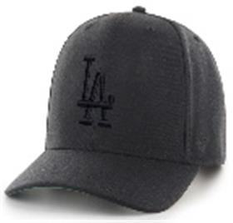 | _47 Brand | BKD | черный / черный | 85% акрил - 15% шерсть |  | Унисекс | 6 |  |  |  |  |  |  |  |  |  |  |  |  |  | 6 | CN | 0 | Китай | 0.1 | 0.15 | 0.6 | 0.9 | 1,501.50 ₽ | 9,009.00 ₽
36-011-53 | B-CLZOE17WBP | New York Yankees MLB | Бейсболки | Бейсболка | 47 BRAND | всесезон | 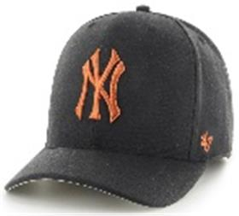 | _47 Brand | BKM | черный / рыжий | 85% акрил - 15% шерсть |  | Унисекс | 3 |  |  |  |  |  |  |  |  |  |  |  |  |  | 3 | CN | 0 | Китай | 0.1 | 0.15 | 0.3 | 0.45 | 1,501.50 ₽ | 4,504.50 ₽
36-011-10 | B-CLZOE17WBP | New York Yankees MLB | Бейсболки | Бейсболка | 47 BRAND | всесезон | 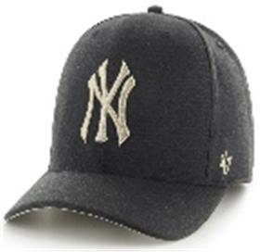 | _47 Brand | BKR | черный / серый | 85% акрил - 15% шерсть |  | Унисекс | 3 |  |  |  |  |  |  |  |  |  |  |  |  |  | 3 | CN | 0 | Китай | 0.1 | 0.15 | 0.3 | 0.45 | 1,501.50 ₽ | 4,504.50 ₽
36-011-08 | B-CLZOE17WBP | New York Yankees MLB | Бейсболки | Бейсболка | 47 BRAND | всесезон | 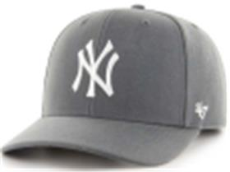 | _47 Brand | CC | серый | 85% акрил - 15% шерсть |  | Унисекс | 3 |  |  |  |  |  |  |  |  |  |  |  |  |  | 3 | CN | 0 | Китай | 0.1 | 0.15 | 0.3 | 0.45 | 1,501.50 ₽ | 4,504.50 ₽
36-011-03 | B-CLZOE17WBP | New York Yankees MLB | Бейсболки | Бейсболка | 47 BRAND | всесезон | 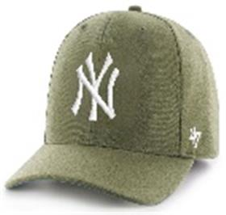 | _47 Brand | SWA | оливковый | 85% акрил - 15% шерсть |  | Унисекс | 6 |  |  |  |  |  |  |  |  |  |  |  |  |  | 6 | CN | 0 | Китай | 0.1 | 0.15 | 0.6 | 0.9 | 1,501.50 ₽ | 9,009.00 ₽
36-012-07 | B-CLZOE18WBP | Oakland Athletics MLB | Бейсболки | Бейсболка | 47 BRAND | всесезон | 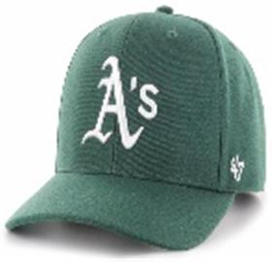 | _47 Brand | DG | темно-зеленый | 85% акрил - 15% шерсть |  | Унисекс | 3 |  |  |  |  |  |  |  |  |  |  |  |  |  | 3 | CN | 0 | Китай | 0.1 | 0.15 | 0.3 | 0.45 | 1,501.50 ₽ | 4,504.50 ₽
36-071-09 | H-CLZOE32WBP | Seattle Kraken NHL | Бейсболки | Бейсболка | 47 BRAND | всесезон | 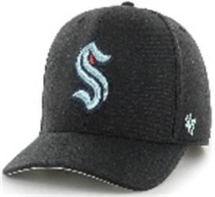 | _47 Brand | BKA | черный | 85% акрил - 15% шерсть |  | Унисекс | 6 |  |  |  |  |  |  |  |  |  |  |  |  |  | 6 | CN | 0 | Китай | 0.1 | 0.15 | 0.6 | 0.9 | 1,501.50 ₽ | 9,009.00 ₽
36-070-16 | H-CLZOE18WBP | Toronto Maple Leafs NHL | Бейсболки | Бейсболка | 47 BRAND | всесезон | 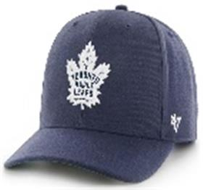 | _47 Brand | LNA | темно-синий | 85% акрил - 15% шерсть |  | Унисекс | 6 |  |  |  |  |  |  |  |  |  |  |  |  |  | 6 | CN | 0 | Китай | 0.1 | 0.15 | 0.6 | 0.9 | 1,501.50 ₽ | 9,009.00 ₽
36-026-08 | B-GRIMM02HYP | Boston Red Sox MLB | Бейсболки | Бейсболка с сеточкой | 47 BRAND | всесезон | 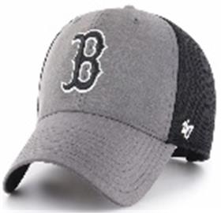 | _47 Brand | DY | серый | 100% полиэстер |  | Унисекс | 6 |  |  |  |  |  |  |  |  |  |  |  |  |  | 6 | CN | 0 | Китай | 0.1 | 0.15 | 0.6 | 0.9 | 1,351.35 ₽ | 8,108.10 ₽
36-028-08 | B-GRIMM17HYP | New York Yankees MLB | Бейсболки | Бейсболка с сеточкой | 47 BRAND | всесезон | 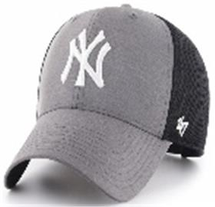 | _47 Brand | DY | серый | 100% полиэстер |  | Унисекс | 3 |  |  |  |  |  |  |  |  |  |  |  |  |  | 3 | CN | 0 | Китай | 0.1 | 0.15 | 0.3 | 0.45 | 1,351.35 ₽ | 4,054.05 ₽
36-015-09 | BCPTN-MVP29WBV | Arizona Diamondbacks MLB | Бейсболки | Бейсболка | 47 BRAND | всесезон | 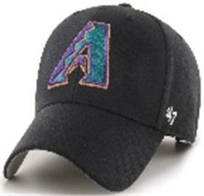 | _47 Brand | BK98 | черный | 85% акрил - 15% шерсть |  | Унисекс | 3 |  |  |  |  |  |  |  |  |  |  |  |  |  | 3 | CN | 0 | Китай | 0.1 | 0.15 | 0.3 | 0.45 | 1,351.35 ₽ | 4,054.05 ₽
36-103-09 | HVIN-MVP01WBV | Boston Bruins NHL | Бейсболки | Бейсболка | 47 BRAND | всесезон | 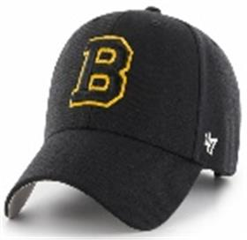 | _47 Brand | BK33 | черный | 85% акрил - 15% шерсть |  | Унисекс | 6 |  |  |  |  |  |  |  |  |  |  |  |  |  | 6 | CN | 0 | Китай | 0.1 | 0.15 | 0.6 | 0.9 | 1,351.35 ₽ | 8,108.10 ₽
36-106-11 | HVIN-MVP44WBV | Hartford Whalers NHL | Бейсболки | Бейсболка | 47 BRAND | всесезон | 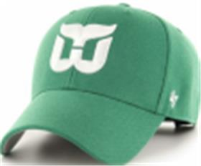 | _47 Brand | KYA79 | зеленый | 85% акрил - 15% шерсть |  | Унисекс | 2 |  |  |  |  |  |  |  |  |  |  |  |  |  | 2 | CN | 0 | Китай | 0.1 | 0.15 | 0.2 | 0.3 | 1,351.35 ₽ | 2,702.70 ₽
36-067-48 | EPL-MVP04WBV | Liverpool FC SOCCER | Бейсболки | Бейсболка | 47 BRAND | всесезон | 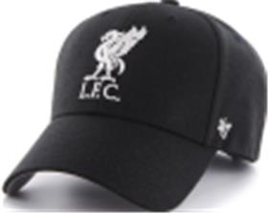 | _47 Brand | BK | черный / белый | 85% акрил - 15% шерсть |  | Унисекс | 6 |  |  |  |  |  |  |  |  |  |  |  |  |  | 6 | CN | 0 | Китай | 0.1 | 0.15 | 0.6 | 0.9 | 1,351.35 ₽ | 8,108.10 ₽
36-014-16 | BCPTN-MVP04WBV | Los Angeles Angels MLB | Бейсболки | Бейсболка | 47 BRAND | всесезон | 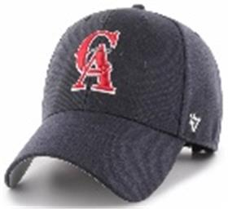 | _47 Brand | NY93 | темно-синий | 85% акрил - 15% шерсть |  | Унисекс | 3 |  |  |  |  |  |  |  |  |  |  |  |  |  | 3 | CN | 0 | Китай | 0.1 | 0.15 | 0.3 | 0.45 | 1,351.35 ₽ | 4,054.05 ₽
36-081-09 | H-MVP11WBV | New Jersey Devils NHL | Бейсболки | Бейсболка | 47 BRAND | всесезон | 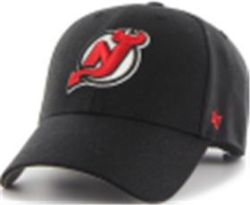 | _47 Brand | BK | черный | 85% акрил - 15% шерсть |  | Унисекс | 4 |  |  |  |  |  |  |  |  |  |  |  |  |  | 4 | CN | 0 | Китай | 0.1 | 0.15 | 0.4 | 0.6 | 1,351.35 ₽ | 5,405.40 ₽
36-042-60 | B-MVP16WBV | New York Mets MLB | Бейсболки | Бейсболка | 47 BRAND | всесезон | 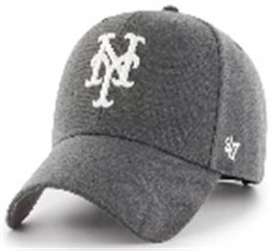 | _47 Brand | CCA | темно-серый / белый | 85% акрил - 15% шерсть |  | Унисекс | 4 |  |  |  |  |  |  |  |  |  |  |  |  |  | 4 | CN | 0 | Китай | 0.1 | 0.15 | 0.4 | 0.6 | 1,351.35 ₽ | 5,405.40 ₽
36-042-26 | B-MVP16WBV | New York Mets MLB | Бейсболки | Бейсболка | 47 BRAND | всесезон | 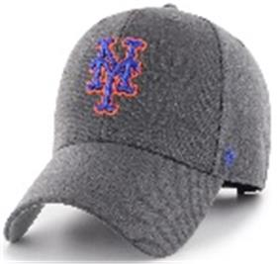 | _47 Brand | CCC | темно-серый / синий | 85% акрил - 15% шерсть |  | Унисекс | 2 |  |  |  |  |  |  |  |  |  |  |  |  |  | 2 | CN | 0 | Китай | 0.1 | 0.15 | 0.2 | 0.3 | 1,351.35 ₽ | 2,702.70 ₽
36-044-09 | B-MVP18WBV | Oakland Athletics MLB | Бейсболки | Бейсболка | 47 BRAND | всесезон | 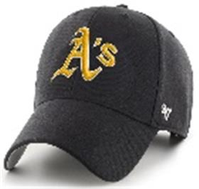 | _47 Brand | BKF | черный | 85% акрил - 15% шерсть |  | Унисекс | 6 |  |  |  |  |  |  |  |  |  |  |  |  |  | 6 | CN | 0 | Китай | 0.1 | 0.15 | 0.6 | 0.9 | 1,351.35 ₽ | 8,108.10 ₽
36-046-09 | B-MVP20WBV | Pittsburgh Pirates MLB | Бейсболки | Бейсболка | 47 BRAND | всесезон | 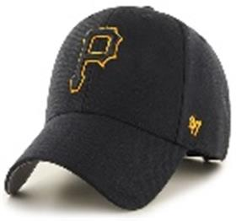 | _47 Brand | BKJ | черный | 85% акрил - 15% шерсть |  | Унисекс | 3 |  |  |  |  |  |  |  |  |  |  |  |  |  | 3 | CN | 0 | Китай | 0.1 | 0.15 | 0.3 | 0.45 | 1,351.35 ₽ | 4,054.05 ₽
36-089-48 | H-MVP22WBV | San Jose Sharks NHL | Бейсболки | Бейсболка | 47 BRAND | всесезон | 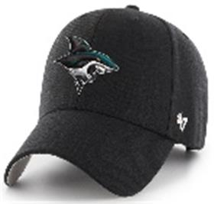 | _47 Brand | BKD | черный / белый | 85% акрил - 15% шерсть |  | Унисекс | 2 |  |  |  |  |  |  |  |  |  |  |  |  |  | 2 | CN | 0 | Китай | 0.1 | 0.15 | 0.2 | 0.3 | 1,351.35 ₽ | 2,702.70 ₽
36-090-09 | H-MVP23WBV | Tampa Bay Lightning NHL | Бейсболки | Бейсболка | 47 BRAND | всесезон | 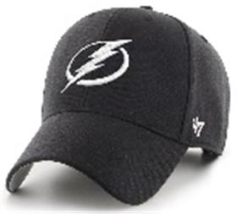 | _47 Brand | BKA | черный | 85% акрил - 15% шерсть |  | Унисекс | 10 |  |  |  |  |  |  |  |  |  |  |  |  |  | 10 | CN | 0 | Китай | 0.1 | 0.15 | 1 | 1.5 | 1,351.35 ₽ | 13,513.50 ₽
36-048-16 | B-MVP26WBV | Toronto Blue Jays MLB | Бейсболки | Бейсболка | 47 BRAND | всесезон | 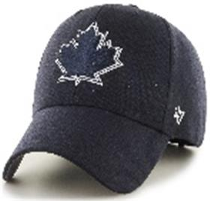 | _47 Brand | NYA | темно-синий | 85% акрил - 15% шерсть |  | Унисекс | 6 |  |  |  |  |  |  |  |  |  |  |  |  |  | 6 | CN | 0 | Китай | 0.1 | 0.15 | 0.6 | 0.9 | 1,351.35 ₽ | 8,108.10 ₽
36-096-09 | H-MVP31WBV | Vegas Golden Knights NHL | Бейсболки | Бейсболка | 47 BRAND | всесезон | 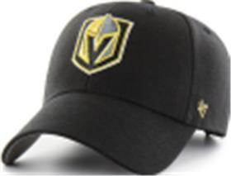 | _47 Brand | BK | черный | 85% акрил - 15% шерсть |  | Унисекс | 6 |  |  |  |  |  |  |  |  |  |  |  |  |  | 6 | CN | 0 | Китай | 0.1 | 0.15 | 0.6 | 0.9 | 1,351.35 ₽ | 8,108.10 ₽
36-098-09 | H-MVP47WBV | Winnipeg Jets NHL | Бейсболки | Бейсболка | 47 BRAND | всесезон | 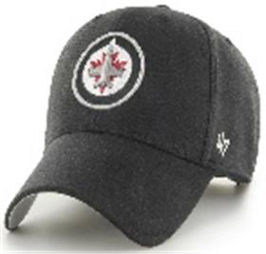 | _47 Brand | BKD | черный | 85% акрил - 15% шерсть |  | Унисекс | 2 |  |  |  |  |  |  |  |  |  |  |  |  |  | 2 | CN | 0 | Китай | 0.1 | 0.15 | 0.2 | 0.3 | 1,351.35 ₽ | 2,702.70 ₽
36-101-09 | H-MVPSP25WBP | Anaheim Ducks NHL | Бейсболки | Бейсболка | 47 BRAND | всесезон | 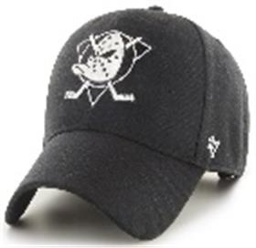 | _47 Brand | BKD | черный | 85% акрил - 15% шерсть |  | Унисекс | 4 |  |  |  |  |  |  |  |  |  |  |  |  |  | 4 | CN | 0 | Китай | 0.1 | 0.15 | 0.4 | 0.6 | 1,451.45 ₽ | 5,805.80 ₽
36-101-41 | H-MVPSP25WBP | Anaheim Ducks NHL | Бейсболки | Бейсболка | 47 BRAND | всесезон | 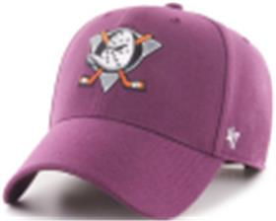 | _47 Brand | PJB | фиолетовый | 85% акрил - 15% шерсть |  | Унисекс | 3 |  |  |  |  |  |  |  |  |  |  |  |  |  | 3 | CN | 0 | Китай | 0.1 | 0.15 | 0.3 | 0.45 | 1,451.45 ₽ | 4,354.35 ₽
36-100-09 | H-MVPSP22WBP | San Jose Sharks NHL | Бейсболки | Бейсболка | 47 BRAND | всесезон | 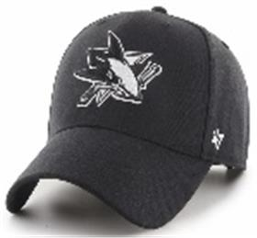 | _47 Brand | BK | черный | 85% акрил - 15% шерсть |  | Унисекс | 2 |  |  |  |  |  |  |  |  |  |  |  |  |  | 2 | CN | 0 | Китай | 0.1 | 0.15 | 0.2 | 0.3 | 1,451.45 ₽ | 2,902.90 ₽
36-054-09 | B-NSHOT12WBP | Los Angeles Dodgers MLB | Бейсболки | Бейсболка с прямым козырьком | 47 BRAND | всесезон | 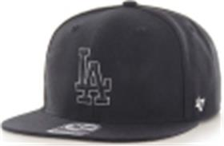 | _47 Brand | BKD | черный | 85% акрил - 15% шерсть |  | Унисекс | 3 |  |  |  |  |  |  |  |  |  |  |  |  |  | 3 | CN | 0 | Китай | 0.1 | 0.15 | 0.3 | 0.45 | 1,851.85 ₽ | 5,555.55 ₽
36-054-03 | B-NSHOT12WBP | Los Angeles Dodgers MLB | Бейсболки | Бейсболка с прямым козырьком | 47 BRAND | всесезон | 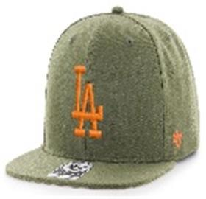 | _47 Brand | SWB | оливковый | 85% акрил - 15% шерсть |  | Унисекс | 2 |  |  |  |  |  |  |  |  |  |  |  |  |  | 2 | CN | 0 | Китай | 0.1 | 0.15 | 0.2 | 0.3 | 1,851.85 ₽ | 3,703.70 ₽
36-055-03 | B-NSHOT17WBP | New York Yankees MLB | Бейсболки | Бейсболка с прямым козырьком | 47 BRAND | всесезон | 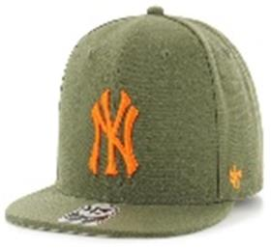 | _47 Brand | SWE | оливковый | 85% акрил - 15% шерсть |  | Унисекс | 6 |  |  |  |  |  |  |  |  |  |  |  |  |  | 6 | CN | 0 | Китай | 0.1 | 0.15 | 0.6 | 0.9 | 1,851.85 ₽ | 11,111.10 ₽
36-017-16 | BCWS-SUMVP02WBP | Boston Red Sox MLB | Бейсболки | Бейсболка | 47 BRAND | всесезон | 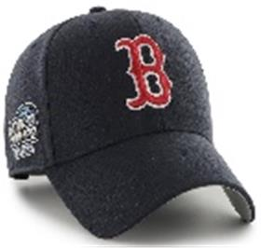 | _47 Brand | NY03 | темно-синий | 85% акрил - 15% шерсть |  | Унисекс | 6 |  |  |  |  |  |  |  |  |  |  |  |  |  | 6 | CN | 0 | Китай | 0.1 | 0.15 | 0.6 | 0.9 | 1,451.45 ₽ | 8,708.70 ₽
36-016-07 | BCWS-SUMTT18WBP | Oakland Athletics MLB | Бейсболки | Бейсболка | 47 BRAND | всесезон | 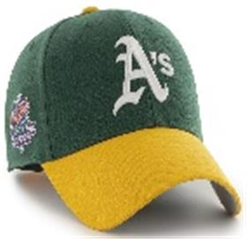 | _47 Brand | DG88 | темно-зеленый | 85% акрил - 15% шерсть |  | Унисекс | 6 |  |  |  |  |  |  |  |  |  |  |  |  |  | 6 | CN | 0 | Китай | 0.1 | 0.15 | 0.6 | 0.9 | 1,451.45 ₽ | 8,708.70 ₽
36-021-12 | BCWS-SUMVP19WBP | Philadelphia Phillies MLB | Бейсболки | Бейсболка | 47 BRAND | всесезон | 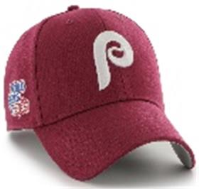 | _47 Brand | CA79 | бордовый | 85% акрил - 15% шерсть |  | Унисекс | 7 |  |  |  |  |  |  |  |  |  |  |  |  |  | 7 | CN | 0 | Китай | 0.1 | 0.15 | 0.7 | 1.05 | 1,451.45 ₽ | 10,160.15 ₽
36-066-16 | B-WLOBM17WMS | New York Yankees MLB | Бейсболки | Бейсболка | 47 BRAND | всесезон | 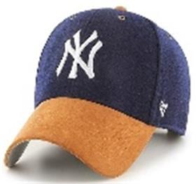 | _47 Brand | NY | темно-синий | 65% полиэстер - 35% хлопок |  | Унисекс | 7 |  |  |  |  |  |  |  |  |  |  |  |  |  | 7 | CN | 0 | Китай | 0.1 | 0.15 | 0.7 | 1.05 | 1,651.65 ₽ | 11,561.55 ₽
36-108-09 | EPL-BRANS04CTP | Liverpool FC EPL | Бейсболки | бейсболка с сеточкой | 47 BRAND | всесезон | 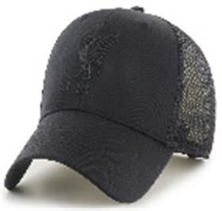 | _47 Brand | BKB | черный | 65% полиэстер - 35% хлопок |  | унисекс | 3 |  |  |  |  |  |  |  |  |  |  |  |  |  | 3 | CN | 0 | Китай | 0.1 | 0.15 | 0.3 | 0.45 | 1,351.35 ₽ | 4,054.05 ₽
36-109-73 | B-BRANS22CTP | San Francisco Giants MLB | Бейсболки | бейсболка с сеточкой | 47 BRAND | всесезон | 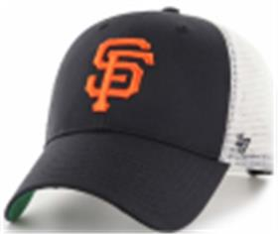 | _47 Brand | BK | черный / белый | 65% полиэстер - 35% хлопок |  | унисекс | 3 |  |  |  |  |  |  |  |  |  |  |  |  |  | 3 | CN | 0 | Китай | 0.1 | 0.15 | 0.3 | 0.45 | 1,351.35 ₽ | 4,054.05 ₽
36-110-16 | H-BRANS17CTP | St Louis Blues NHL | Бейсболки | бейсболка с сеточкой | 47 BRAND | всесезон | 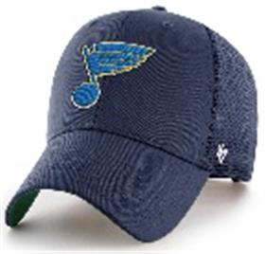 | _47 Brand | NY | темно-синий | 65% полиэстер - 35% хлопок |  | унисекс | 3 |  |  |  |  |  |  |  |  |  |  |  |  |  | 3 | CN | 0 | Китай | 0.1 | 0.15 | 0.3 | 0.45 | 1,351.35 ₽ | 4,054.05 ₽
36-111-06 | H-BRANS19CTP | Vancouver Canucks NHL | Бейсболки | бейсболка с сеточкой | 47 BRAND | всесезон | 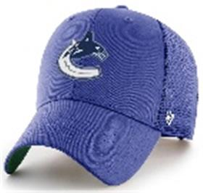 | _47 Brand | RYA | синий | 65% полиэстер - 35% хлопок |  | унисекс | 3 |  |  |  |  |  |  |  |  |  |  |  |  |  | 3 | CN | 0 | Китай | 0.1 | 0.15 | 0.3 | 0.45 | 1,351.35 ₽ | 4,054.05 ₽
36-112-09 | B-BKT17GWF | New York Yankees MLB | Панамы | Панама | 47 BRAND | всесезон | 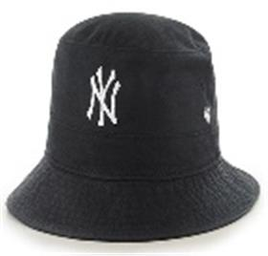 | _47 Brand | BKA | черный | 100% хлопок | Текстиль, ткань | унисекс | 6 |  |  |  |  |  |  |  |  |  |  |  |  |  | 6 | CN | 0 | Китай | 0.1 | 0.15 | 0.6 | 0.9 | 1,601.60 ₽ | 9,609.60 ₽
36-113-09 | BCPTN-CHLKM12WBS | Los Angeles Dodgers MLB | Бейсболки | Бейсболка | 47 BRAND | всесезон | 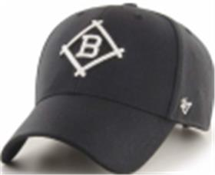 | _47 Brand | BK10 | черный | 85% акрил - 15% шерсть |  | унисекс | 3 |  |  |  |  |  |  |  |  |  |  |  |  |  | 3 | CN | 0 | Китай | 0.1 | 0.15 | 0.3 | 0.45 | 1,551.55 ₽ | 4,654.65 ₽
36-114-11 | B-CHLDP17WBP | New York Yankees MLB | Бейсболки | Бейсболка | 47 BRAND | всесезон | 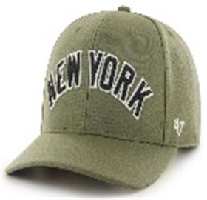 | _47 Brand | SW | зеленый | 85% акрил - 15% шерсть |  | унисекс | 3 |  |  |  |  |  |  |  |  |  |  |  |  |  | 3 | CN | 0 | Китай | 0.1 | 0.15 | 0.3 | 0.45 | 1,801.80 ₽ | 5,405.40 ₽
36-115-09 | H-NLRGW25GWS | Anaheim Ducks NHL | Бейсболки | Бейсболка | 47 BRAND | всесезон | 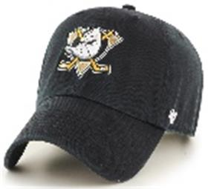 | _47 Brand | BKC | черный | 100% хлопок | Текстиль, ткань | унисекс | 6 |  |  |  |  |  |  |  |  |  |  |  |  |  | 6 | CN | 0 | Китай | 0.1 | 0.15 | 0.6 | 0.9 | 1,451.45 ₽ | 8,708.70 ₽
36-116-16 | B-RGW01GWS | Atlanta Braves MLB | Бейсболки | Бейсболка | 47 BRAND | всесезон |  | _47 Brand | RA | темно-синий | 100% хлопок | Текстиль, ткань | унисекс | 6 |  |  |  |  |  |  |  |  |  |  |  |  |  | 6 | CN | 0 | Китай | 0.1 | 0.15 | 0.6 | 0.9 | 1,451.45 ₽ | 8,708.70 ₽
36-117-09 | H-RGW01GWS | Boston Bruins NHL | Бейсболки | Бейсболка | 47 BRAND | всесезон |  | _47 Brand | BK | черный | 100% хлопок | Текстиль, ткань | унисекс | 6 |  |  |  |  |  |  |  |  |  |  |  |  |  | 6 | CN | 0 | Китай | 0.1 | 0.15 | 0.6 | 0.9 | 1,451.45 ₽ | 8,708.70 ₽
36-118-09 | B-RGW02GWSNL | Boston Red Sox MLB | Бейсболки | Бейсболка | 47 BRAND | всесезон |  | _47 Brand | BKG | черный | 100% хлопок | Текстиль, ткань | унисекс | 6 |  |  |  |  |  |  |  |  |  |  |  |  |  | 6 | CN | 0 | Китай | 0.1 | 0.15 | 0.6 | 0.9 | 1,451.45 ₽ | 8,708.70 ₽
36-119-09 | B-RGW06GWSNL | Chicago White Sox MLB | Бейсболки | Бейсболка | 47 BRAND | всесезон |  | _47 Brand | BKB | черный | 100% хлопок | Текстиль, ткань | унисекс | 6 |  |  |  |  |  |  |  |  |  |  |  |  |  | 6 | CN | 0 | Китай | 0.1 | 0.15 | 0.6 | 0.9 | 1,451.45 ₽ | 8,708.70 ₽
36-120-09 | H-RGW05GWS | Detroit Red Wings NHL | Бейсболки | Бейсболка | 47 BRAND | всесезон |  | _47 Brand | BK | черный | 100% хлопок | Текстиль, ткань | унисекс | 4 |  |  |  |  |  |  |  |  |  |  |  |  |  | 4 | CN | 0 | Китай | 0.1 | 0.15 | 0.4 | 0.6 | 1,451.45 ₽ | 5,805.80 ₽
36-121-09 | B-RGW09GWSNL | Detroit Tigers MLB | Бейсболки | Бейсболка | 47 BRAND | всесезон |  | _47 Brand | BK | черный | 100% хлопок | Текстиль, ткань | унисекс | 6 |  |  |  |  |  |  |  |  |  |  |  |  |  | 6 | CN | 0 | Китай | 0.1 | 0.15 | 0.6 | 0.9 | 1,451.45 ₽ | 8,708.70 ₽
36-122-72 | EPL-RGW04GWS | Liverpool FC EPL | Бейсболки | Бейсболка | 47 BRAND | всесезон |  | _47 Brand | BK | черный / красный | 100% хлопок | Текстиль, ткань | унисекс | 4 |  |  |  |  |  |  |  |  |  |  |  |  |  | 4 | CN | 0 | Китай | 0.1 | 0.15 | 0.4 | 0.6 | 1,451.45 ₽ | 5,805.80 ₽
36-122-09 | EPL-RGW04GWS | Liverpool FC EPL | Бейсболки | Бейсболка | 47 BRAND | всесезон |  | _47 Brand | BKA | черный | 100% хлопок | Текстиль, ткань | унисекс | 6 |  |  |  |  |  |  |  |  |  |  |  |  |  | 6 | CN | 0 | Китай | 0.1 | 0.15 | 0.6 | 0.9 | 1,451.45 ₽ | 8,708.70 ₽
36-057-80 | B-RGW12GWS | Los Angeles Dodgers MLB | Бейсболки | Бейсболка | 47 BRAND | всесезон |  | _47 Brand | SM | серый | 100% хлопок | Текстиль, ткань | Унисекс | 6 |  |  |  |  |  |  |  |  |  |  |  |  |  | 6 | CN | 0 | Китай | 0.1 | 0.15 | 0.6 | 0.9 | 1,451.45 ₽ | 8,708.70 ₽
36-123-09 | H-RGW15GWS | Pittsburgh Penguins NHL | Бейсболки | Бейсболка | 47 BRAND | всесезон |  | _47 Brand | BKB | черный | 100% хлопок | Текстиль, ткань | унисекс | 2 |  |  |  |  |  |  |  |  |  |  |  |  |  | 2 | CN | 0 | Китай | 0.1 | 0.15 | 0.2 | 0.3 | 1,451.45 ₽ | 2,902.90 ₽
36-124-09 | B-RGW22GWS | San Francisco Giants MLB | Бейсболки | Бейсболка | 47 BRAND | всесезон |  | _47 Brand | BK | черный | 100% хлопок | Текстиль, ткань | унисекс | 6 |  |  |  |  |  |  |  |  |  |  |  |  |  | 6 | CN | 0 | Китай | 0.1 | 0.15 | 0.6 | 0.9 | 1,451.45 ₽ | 8,708.70 ₽
36-125-09 | H-RGW22GWS | San Jose Sharks NHL | Бейсболки | Бейсболка | 47 BRAND | всесезон |  | _47 Brand | BK | черный | 100% хлопок | Текстиль, ткань | унисекс | 6 |  |  |  |  |  |  |  |  |  |  |  |  |  | 6 | CN | 0 | Китай | 0.1 | 0.15 | 0.6 | 0.9 | 1,451.45 ₽ | 8,708.70 ₽
36-126-16 | H-RGW32GWS | Seattle Kraken NHL | Бейсболки | Бейсболка | 47 BRAND | всесезон |  | _47 Brand | NY | темно-синий | 100% хлопок | Текстиль, ткань | унисекс | 6 |  |  |  |  |  |  |  |  |  |  |  |  |  | 6 | CN | 0 | Китай | 0.1 | 0.15 | 0.6 | 0.9 | 1,451.45 ₽ | 8,708.70 ₽
36-126-19 | H-RGW32GWS | Seattle Kraken NHL | Бейсболки | Бейсболка | 47 BRAND | всесезон |  | _47 Brand | TF | светло-синий | 100% хлопок | Текстиль, ткань | унисекс | 6 |  |  |  |  |  |  |  |  |  |  |  |  |  | 6 | CN | 0 | Китай | 0.1 | 0.15 | 0.6 | 0.9 | 1,451.45 ₽ | 8,708.70 ₽
36-127-09 | H-RGW31GWS | Vegas Golden Knights NHL | Бейсболки | Бейсболка | 47 BRAND | всесезон |  | _47 Brand | BK | черный | 100% хлопок | Текстиль, ткань | унисекс | 6 |  |  |  |  |  |  |  |  |  |  |  |  |  | 6 | CN | 0 | Китай | 0.1 | 0.15 | 0.6 | 0.9 | 1,451.45 ₽ | 8,708.70 ₽
36-128-16 | H-RGW20GWS | Washington Capitals NHL | Бейсболки | Бейсболка | 47 BRAND | всесезон |  | _47 Brand | NYA | темно-синий | 100% хлопок | Текстиль, ткань | унисекс | 6 |  |  |  |  |  |  |  |  |  |  |  |  |  | 6 | CN | 0 | Китай | 0.1 | 0.15 | 0.6 | 0.9 | 1,451.45 ₽ | 8,708.70 ₽
36-129-09 | H-CLZOE25WBP | Anaheim Ducks NHL | Бейсболки | Бейсболка | 47 BRAND | всесезон |  | _47 Brand | BKD | черный | 85% акрил - 15% шерсть |  | унисекс | 6 |  |  |  |  |  |  |  |  |  |  |  |  |  | 6 | CN | 0 | Китай | 0.1 | 0.15 | 0.6 | 0.9 | 1,501.50 ₽ | 9,009.00 ₽
36-130-09 | H-CLZOE21WBP | Arizona Coyotes NHL | Бейсболки | Бейсболка | 47 BRAND | всесезон |  | _47 Brand | BK | черный | 85% акрил - 15% шерсть |  | унисекс | 6 |  |  |  |  |  |  |  |  |  |  |  |  |  | 6 | CN | 0 | Китай | 0.1 | 0.15 | 0.6 | 0.9 | 1,501.50 ₽ | 9,009.00 ₽
36-131-09 | H-CLZOE01WBP | Boston Bruins NHL | Бейсболки | Бейсболка | 47 BRAND | всесезон |  | _47 Brand | BK | черный | 85% акрил - 15% шерсть |  | унисекс | 6 |  |  |  |  |  |  |  |  |  |  |  |  |  | 6 | CN | 0 | Китай | 0.1 | 0.15 | 0.6 | 0.9 | 1,501.50 ₽ | 9,009.00 ₽
36-132-09 | H-CLZOE07WBP | Carolina Hurricanes NHL | Бейсболки | Бейсболка | 47 BRAND | всесезон |  | _47 Brand | BK | черный | 85% акрил - 15% шерсть |  | унисекс | 6 |  |  |  |  |  |  |  |  |  |  |  |  |  | 6 | CN | 0 | Китай | 0.1 | 0.15 | 0.6 | 0.9 | 1,501.50 ₽ | 9,009.00 ₽
36-133-09 | B-CLZOE06WBP | Chicago White Sox MLB | Бейсболки | Бейсболка | 47 BRAND | всесезон |  | _47 Brand | BK | черный | 85% акрил - 15% шерсть |  | унисекс | 6 |  |  |  |  |  |  |  |  |  |  |  |  |  | 6 | CN | 0 | Китай | 0.1 | 0.15 | 0.6 | 0.9 | 1,501.50 ₽ | 9,009.00 ₽
36-134-72 | EPL-CLZOE04WBP | Liverpool FC EPL | Бейсболки | Бейсболка | 47 BRAND | всесезон |  | _47 Brand | BK | черный / красный | 85% акрил - 15% шерсть |  | унисекс | 6 |  |  |  |  |  |  |  |  |  |  |  |  |  | 6 | CN | 0 | Китай | 0.1 | 0.15 | 0.6 | 0.9 | 1,501.50 ₽ | 9,009.00 ₽
36-134-09 | EPL-CLZOE04WBP | Liverpool FC EPL | Бейсболки | Бейсболка | 47 BRAND | всесезон |  | _47 Brand | BKC | черный | 85% акрил - 15% шерсть |  | унисекс | 3 |  |  |  |  |  |  |  |  |  |  |  |  |  | 3 | CN | 0 | Китай | 0.1 | 0.15 | 0.3 | 0.45 | 1,501.50 ₽ | 4,504.50 ₽
36-135-09 | H-CLZOE08WBP | Los Angeles Kings NHL | Бейсболки | Бейсболка | 47 BRAND | всесезон |  | _47 Brand | BK | черный | 85% акрил - 15% шерсть |  | унисекс | 6 |  |  |  |  |  |  |  |  |  |  |  |  |  | 6 | CN | 0 | Китай | 0.1 | 0.15 | 0.6 | 0.9 | 1,501.50 ₽ | 9,009.00 ₽
36-136-09 | HVIN-CLZOE08WBP | Los Angeles Kings NHL | Бейсболки | Бейсболка | 47 BRAND | всесезон |  | _47 Brand | BK88 | черный | 85% акрил - 15% шерсть |  | унисекс | 6 |  |  |  |  |  |  |  |  |  |  |  |  |  | 6 | CN | 0 | Китай | 0.1 | 0.15 | 0.6 | 0.9 | 1,501.50 ₽ | 9,009.00 ₽
36-137-16 | H-CLZOE10WBP | Montreal Canadiens NHL | Бейсболки | Бейсболка | 47 BRAND | всесезон |  | _47 Brand | LN | темно-синий | 85% акрил - 15% шерсть |  | унисекс | 3 |  |  |  |  |  |  |  |  |  |  |  |  |  | 3 | CN | 0 | Китай | 0.1 | 0.15 | 0.3 | 0.45 | 1,501.50 ₽ | 4,504.50 ₽
36-138-16 | H-CLZOE30WBP | Nashville Predators NHL | Бейсболки | Бейсболка | 47 BRAND | всесезон |  | _47 Brand | NY | темно-синий | 85% акрил - 15% шерсть |  | унисекс | 3 |  |  |  |  |  |  |  |  |  |  |  |  |  | 3 | CN | 0 | Китай | 0.1 | 0.15 | 0.3 | 0.45 | 1,501.50 ₽ | 4,504.50 ₽
36-139-09 | H-CLZOE14WBP | Philadelphia Flyers NHL | Бейсболки | Бейсболка | 47 BRAND | всесезон |  | _47 Brand | BK | черный | 85% акрил - 15% шерсть |  | унисекс | 3 |  |  |  |  |  |  |  |  |  |  |  |  |  | 3 | CN | 0 | Китай | 0.1 | 0.15 | 0.3 | 0.45 | 1,501.50 ₽ | 4,504.50 ₽
36-140-09 | H-CLZOE15WBP | Pittsburgh Penguins NHL | Бейсболки | Бейсболка | 47 BRAND | всесезон |  | _47 Brand | BKA | черный | 85% акрил - 15% шерсть |  | унисекс | 6 |  |  |  |  |  |  |  |  |  |  |  |  |  | 6 | CN | 0 | Китай | 0.1 | 0.15 | 0.6 | 0.9 | 1,501.50 ₽ | 9,009.00 ₽
36-141-09 | B-CLZOE20WBP | Pittsburgh Pirates MLB | Бейсболки | Бейсболка | 47 BRAND | всесезон |  | _47 Brand | BKB | черный | 85% акрил - 15% шерсть |  | унисекс | 6 |  |  |  |  |  |  |  |  |  |  |  |  |  | 6 | CN | 0 | Китай | 0.1 | 0.15 | 0.6 | 0.9 | 1,501.50 ₽ | 9,009.00 ₽
36-142-09 | BCPTN-CLZOE22WBP | San Francisco Giants MLB | Бейсболки | Бейсболка | 47 BRAND | всесезон |  | _47 Brand | BK77 | черный | 85% акрил - 15% шерсть |  | унисекс | 6 |  |  |  |  |  |  |  |  |  |  |  |  |  | 6 | CN | 0 | Китай | 0.1 | 0.15 | 0.6 | 0.9 | 1,501.50 ₽ | 9,009.00 ₽
36-071-16 | H-CLZOE32WBP | Seattle Kraken NHL | Бейсболки | Бейсболка | 47 BRAND | всесезон |  | _47 Brand | NY | темно-синий | 85% акрил - 15% шерсть |  | Унисекс | 6 |  |  |  |  |  |  |  |  |  |  |  |  |  | 6 | CN | 0 | Китай | 0.1 | 0.15 | 0.6 | 0.9 | 1,501.50 ₽ | 9,009.00 ₽
36-143-16 | H-CLZOE17WBP | St Louis Blues NHL | Бейсболки | Бейсболка | 47 BRAND | всесезон |  | _47 Brand | NY | темно-синий | 85% акрил - 15% шерсть |  | унисекс | 3 |  |  |  |  |  |  |  |  |  |  |  |  |  | 3 | CN | 0 | Китай | 0.1 | 0.15 | 0.3 | 0.45 | 1,501.50 ₽ | 4,504.50 ₽
36-144-09 | H-CLZOE31WBP | Vegas Golden Knights NHL | Бейсболки | Бейсболка | 47 BRAND | всесезон |  | _47 Brand | BK | черный | 85% акрил - 15% шерсть |  | унисекс | 6 |  |  |  |  |  |  |  |  |  |  |  |  |  | 6 | CN | 0 | Китай | 0.1 | 0.15 | 0.6 | 0.9 | 1,501.50 ₽ | 9,009.00 ₽
36-145-16 | H-CLZOE20WBP | Washington Capitals NHL | Бейсболки | Бейсболка | 47 BRAND | всесезон |  | _47 Brand | NY | темно-синий | 85% акрил - 15% шерсть |  | унисекс | 6 |  |  |  |  |  |  |  |  |  |  |  |  |  | 6 | CN | 0 | Китай | 0.1 | 0.15 | 0.6 | 0.9 | 1,501.50 ₽ | 9,009.00 ₽
36-146-59 | BCPTN-CLZRP09WBP | Detroit Tigers MLB | Бейсболки | бейсболка с сеточкой | 47 BRAND | всесезон |  | _47 Brand | NY57 | белый / оранжевый | 85% акрил - 15% шерсть |  | унисекс | 6 |  |  |  |  |  |  |  |  |  |  |  |  |  | 6 | CN | 0 | Китай | 0.1 | 0.15 | 0.6 | 0.9 | 1,501.50 ₽ | 9,009.00 ₽
36-147-46 | BCPTN-CLZRP04WBP | Los Angeles Angels MLB | Бейсболки | бейсболка с сеточкой | 47 BRAND | всесезон |  | _47 Brand | NY97 | белый / голубой | 85% акрил - 15% шерсть |  | унисекс | 3 |  |  |  |  |  |  |  |  |  |  |  |  |  | 3 | CN | 0 | Китай | 0.1 | 0.15 | 0.3 | 0.45 | 1,501.50 ₽ | 4,504.50 ₽
36-148-45 | HVIN-CLZRP20WBP | Washington Capitals NHL | Бейсболки | бейсболка с сеточкой | 47 BRAND | всесезон |  | _47 Brand | RY75 | белый / красный | 85% акрил - 15% шерсть |  | унисекс | 3 |  |  |  |  |  |  |  |  |  |  |  |  |  | 3 | CN | 0 | Китай | 0.1 | 0.15 | 0.3 | 0.45 | 1,501.50 ₽ | 4,504.50 ₽
36-149-09 | H-DEFRO30WBV | Nashville Predators NHL | Бейсболки | Бейсболка | 47 BRAND | всесезон |  | _47 Brand | BK | черный | 85% акрил - 15% шерсть |  | унисекс | 3 |  |  |  |  |  |  |  |  |  |  |  |  |  | 3 | CN | 0 | Китай | 0.1 | 0.15 | 0.3 | 0.45 | 1,401.40 ₽ | 4,204.20 ₽
36-150-51 | H-DEFRO15WBV | Pittsburgh Penguins NHL | Бейсболки | Бейсболка | 47 BRAND | всесезон |  | _47 Brand | CCB | угольный | 85% акрил - 15% шерсть |  | унисекс | 3 |  |  |  |  |  |  |  |  |  |  |  |  |  | 3 | CN | 0 | Китай | 0.1 | 0.15 | 0.3 | 0.45 | 1,401.40 ₽ | 4,204.20 ₽
36-151-09 | H-DEFRO31WBV | Vegas Golden Knights NHL | Бейсболки | Бейсболка | 47 BRAND | всесезон |  | _47 Brand | BKA | черный | 85% акрил - 15% шерсть |  | унисекс | 3 |  |  |  |  |  |  |  |  |  |  |  |  |  | 3 | CN | 0 | Китай | 0.1 | 0.15 | 0.3 | 0.45 | 1,401.40 ₽ | 4,204.20 ₽
36-152-16 | B-EMERM02HVP | Boston Red Sox MLB | Бейсболки | Бейсболка | 47 BRAND | всесезон |  | _47 Brand | NY | темно-синий | 100% хлопок | Текстиль, ткань | унисекс | 3 |  |  |  |  |  |  |  |  |  |  |  |  |  | 3 | CN | 0 | Китай | 0.1 | 0.15 | 0.3 | 0.45 | 1,701.70 ₽ | 5,105.10 ₽
36-153-16 | B-EMERM17HVP | New York Yankees MLB | Бейсболки | Бейсболка | 47 BRAND | всесезон |  | _47 Brand | NY | темно-синий | 100% хлопок | Текстиль, ткань | унисекс | 3 |  |  |  |  |  |  |  |  |  |  |  |  |  | 3 | CN | 0 | Китай | 0.1 | 0.15 | 0.3 | 0.45 | 1,701.70 ₽ | 5,105.10 ₽
36-154-09 | B-FLCBK17PFF | New York Yankees MLB | Панамы | Панама | 47 BRAND | всесезон |  | _47 Brand | BK | черный | 100% полиэстер |  | унисекс | 6 |  |  |  |  |  |  |  |  |  |  |  |  |  | 6 | CN | 0 | Китай | 0.1 | 0.15 | 0.6 | 0.9 | 1,701.70 ₽ | 10,210.20 ₽
36-155-11 | B-GRDLM09RCP | Detroit Tigers MLB | Бейсболки | Бейсболка | 47 BRAND | всесезон |  | _47 Brand | XC | зеленый | 100% хлопок | Текстиль, ткань | унисекс | 3 |  |  |  |  |  |  |  |  |  |  |  |  |  | 3 | CN | 0 | Китай | 0.1 | 0.15 | 0.3 | 0.45 | 1,451.45 ₽ | 4,354.35 ₽
36-156-09 | EPL-ICE04GWS | Liverpool FC EPL | Бейсболки | Бейсболка | 47 BRAND | всесезон |  | _47 Brand | BKA | черный | 100% хлопок | Текстиль, ткань | унисекс | 3 |  |  |  |  |  |  |  |  |  |  |  |  |  | 3 | CN | 0 | Китай | 0.1 | 0.15 | 0.3 | 0.45 | 1,551.55 ₽ | 4,654.65 ₽
36-157-09 | EPL-KCKOF04WSE | Liverpool FC EPL | Бейсболки | Бейсболка | 47 BRAND | всесезон |  | _47 Brand | BK | черный | 85% акрил - 12% шерсть - 3% спандекс |  | унисекс | 6 |  |  |  |  |  |  |  |  |  |  |  |  |  | 6 | CN | 0 | Китай | 0.1 | 0.15 | 0.6 | 0.9 | 1,601.60 ₽ | 9,609.60 ₽
36-158-09 | B-MMNTM06ZPV | Chicago White Sox MLB | Бейсболки | Бейсболка | 47 BRAND | всесезон |  | _47 Brand | BK | черный | 92% полиэстер - 8% спандекс |  | унисекс | 6 |  |  |  |  |  |  |  |  |  |  |  |  |  | 6 | CN | 0 | Китай | 0.1 | 0.15 | 0.6 | 0.9 | 1,701.70 ₽ | 10,210.20 ₽
36-159-09 | H-MMNTM22ZPV | San Jose Sharks NHL | Бейсболки | Бейсболка | 47 BRAND | всесезон |  | _47 Brand | BK | черный | 92% полиэстер - 8% спандекс |  | унисекс | 3 |  |  |  |  |  |  |  |  |  |  |  |  |  | 3 | CN | 0 | Китай | 0.1 | 0.15 | 0.3 | 0.45 | 1,701.70 ₽ | 5,105.10 ₽
36-160-09 | ITFL-MVP01WBV | AS Roma ITFL | Бейсболки | Бейсболка | 47 BRAND | всесезон |  | _47 Brand | BKA | черный | 85% акрил - 15% шерсть |  | унисекс | 3 |  |  |  |  |  |  |  |  |  |  |  |  |  | 3 | CN | 0 | Китай | 0.1 | 0.15 | 0.3 | 0.45 | 1,351.35 ₽ | 4,054.05 ₽
36-160-51 | ITFL-MVP01WBV | AS Roma ITFL | Бейсболки | Бейсболка | 47 BRAND | всесезон |  | _47 Brand | CC | угольный | 85% акрил - 15% шерсть |  | унисекс | 3 |  |  |  |  |  |  |  |  |  |  |  |  |  | 3 | CN | 0 | Китай | 0.1 | 0.15 | 0.3 | 0.45 | 1,351.35 ₽ | 4,054.05 ₽
36-160-16 | ITFL-MVP01WBV | AS Roma ITFL | Бейсболки | Бейсболка | 47 BRAND | всесезон |  | _47 Brand | NYA | темно-синий | 85% акрил - 15% шерсть |  | унисекс | 3 |  |  |  |  |  |  |  |  |  |  |  |  |  | 3 | CN | 0 | Китай | 0.1 | 0.15 | 0.3 | 0.45 | 1,351.35 ₽ | 4,054.05 ₽
36-161-09 | BCPTN-MVP06WBV | Chicago White Sox MLB | Бейсболки | Бейсболка | 47 BRAND | всесезон |  | _47 Brand | BK36 | черный | 85% акрил - 15% шерсть |  | унисекс | 6 |  |  |  |  |  |  |  |  |  |  |  |  |  | 6 | CN | 0 | Китай | 0.1 | 0.15 | 0.6 | 0.9 | 1,351.35 ₽ | 8,108.10 ₽
36-038-65 | B-MVP09WBV | Detroit Tigers MLB | Бейсболки | Бейсболка | 47 BRAND | всесезон |  | _47 Brand | NYE | темно-синий / белый | 85% акрил - 15% шерсть |  | Унисекс | 6 |  |  |  |  |  |  |  |  |  |  |  |  |  | 6 | CN | 0 | Китай | 0.1 | 0.15 | 0.6 | 0.9 | 1,351.35 ₽ | 8,108.10 ₽
36-067-49 | EPL-MVP04WBV | Liverpool FC EPL | Бейсболки | Бейсболка | 47 BRAND | всесезон |  | _47 Brand | BKB | черный / черный | 85% акрил - 15% шерсть |  | Унисекс | 6 |  |  |  |  |  |  |  |  |  |  |  |  |  | 6 | CN | 0 | Китай | 0.1 | 0.15 | 0.6 | 0.9 | 1,351.35 ₽ | 8,108.10 ₽
36-067-10 | EPL-MVP04WBV | Liverpool FC EPL | Бейсболки | Бейсболка | 47 BRAND | всесезон |  | _47 Brand | BKD | черный / серый | 85% акрил - 15% шерсть |  | Унисекс | 6 |  |  |  |  |  |  |  |  |  |  |  |  |  | 6 | CN | 0 | Китай | 0.1 | 0.15 | 0.6 | 0.9 | 1,351.35 ₽ | 8,108.10 ₽
36-162-16 | B-MVP13WBV | Milwaukee Brewers MLB | Бейсболки | Бейсболка | 47 BRAND | всесезон |  | _47 Brand | NYE | темно-синий | 85% акрил - 15% шерсть |  | унисекс | 6 |  |  |  |  |  |  |  |  |  |  |  |  |  | 6 | CN | 0 | Китай | 0.1 | 0.15 | 0.6 | 0.9 | 1,351.35 ₽ | 8,108.10 ₽
36-163-09 | H-MVP13WBV | New York Rangers NHL | Бейсболки | Бейсболка | 47 BRAND | всесезон |  | _47 Brand | BKB | черный | 85% акрил - 15% шерсть |  | унисекс | 6 |  |  |  |  |  |  |  |  |  |  |  |  |  | 6 | CN | 0 | Китай | 0.1 | 0.15 | 0.6 | 0.9 | 1,351.35 ₽ | 8,108.10 ₽
36-044-80 | B-MVP18WBV | Oakland Athletics MLB | Бейсболки | Бейсболка | 47 BRAND | всесезон |  | _47 Brand | GY | серый | 85% акрил - 15% шерсть |  | Унисекс | 9 |  |  |  |  |  |  |  |  |  |  |  |  |  | 9 | CN | 0 | Китай | 0.1 | 0.15 | 0.9 | 1.35 | 1,351.35 ₽ | 12,162.15 ₽
36-164-09 | BCPTN-MVP30WBV | Tampa Bay Rays MLB | Бейсболки | Бейсболка | 47 BRAND | всесезон |  | _47 Brand | BK98 | черный | 85% акрил - 15% шерсть |  | унисекс | 6 |  |  |  |  |  |  |  |  |  |  |  |  |  | 6 | CN | 0 | Китай | 0.1 | 0.15 | 0.6 | 0.9 | 1,351.35 ₽ | 8,108.10 ₽
36-048-06 | B-MVP26WBV | Toronto Blue Jays MLB | Бейсболки | Бейсболка | 47 BRAND | всесезон |  | _47 Brand | RY | синий | 85% акрил - 15% шерсть |  | унисекс | 3 |  |  |  |  |  |  |  |  |  |  |  |  |  | 3 | CN | 0 | Китай | 0.1 | 0.15 | 0.3 | 0.45 | 1,351.35 ₽ | 4,054.05 ₽
36-165-09 | HVIN-MVP19WBV | Vancouver Canucks NHL | Бейсболки | Бейсболка | 47 BRAND | всесезон |  | _47 Brand | BK85 | черный | 85% акрил - 15% шерсть |  | унисекс | 6 |  |  |  |  |  |  |  |  |  |  |  |  |  | 6 | CN | 0 | Китай | 0.1 | 0.15 | 0.6 | 0.9 | 1,351.35 ₽ | 8,108.10 ₽
36-041-16 | B-MVP15WBV | Washington Nationals MLB | Бейсболки | Бейсболка | 47 BRAND | всесезон |  | _47 Brand | NYA | темно-синий | 85% акрил - 15% шерсть |  | унисекс | 6 |  |  |  |  |  |  |  |  |  |  |  |  |  | 6 | CN | 0 | Китай | 0.1 | 0.15 | 0.6 | 0.9 | 1,351.35 ₽ | 8,108.10 ₽
36-068-18 | EPL-MVP17WBV | West Ham United FC EPL | Бейсболки | Бейсболка | 47 BRAND | всесезон |  | _47 Brand | CAA | красный | 85% акрил - 15% шерсть |  | унисекс | 6 |  |  |  |  |  |  |  |  |  |  |  |  |  | 6 | CN | 0 | Китай | 0.1 | 0.15 | 0.6 | 0.9 | 1,351.35 ₽ | 8,108.10 ₽
36-068-51 | EPL-MVP17WBV | West Ham United FC EPL | Бейсболки | Бейсболка | 47 BRAND | всесезон |  | _47 Brand | CC | угольный | 85% акрил - 15% шерсть |  | Унисекс | 6 |  |  |  |  |  |  |  |  |  |  |  |  |  | 6 | CN | 0 | Китай | 0.1 | 0.15 | 0.6 | 0.9 | 1,351.35 ₽ | 8,108.10 ₽
36-101-73 | H-MVPSP25WBP | Anaheim Ducks NHL | Бейсболки | Бейсболка | 47 BRAND | всесезон |  | _47 Brand | BKA | черный / белый | 85% акрил - 15% шерсть |  | Унисекс | 6 |  |  |  |  |  |  |  |  |  |  |  |  |  | 6 | CN | 0 | Китай | 0.1 | 0.15 | 0.6 | 0.9 | 1,451.45 ₽ | 8,708.70 ₽
36-101-83 | H-MVPSP25WBP | Anaheim Ducks NHL | Бейсболки | Бейсболка | 47 BRAND | всесезон |  | _47 Brand | KH | светло-желтый | 85% акрил - 15% шерсть |  | Унисекс | 3 |  |  |  |  |  |  |  |  |  |  |  |  |  | 3 | CN | 0 | Китай | 0.1 | 0.15 | 0.3 | 0.45 | 1,451.45 ₽ | 4,354.35 ₽
36-166-09 | H-MVPSP04WBP | Chicago Blackhawks NHL | Бейсболки | Бейсболка | 47 BRAND | всесезон |  | _47 Brand | BKA | черный | 85% акрил - 15% шерсть |  | унисекс | 6 |  |  |  |  |  |  |  |  |  |  |  |  |  | 6 | CN | 0 | Китай | 0.1 | 0.15 | 0.6 | 0.9 | 1,451.45 ₽ | 8,708.70 ₽
36-167-09 | BCPTN-MVPSP06WBP | Chicago White Sox MLB | Бейсболки | Бейсболка | 47 BRAND | всесезон |  | _47 Brand | BK36 | черный | 85% акрил - 15% шерсть |  | унисекс | 6 |  |  |  |  |  |  |  |  |  |  |  |  |  | 6 | CN | 0 | Китай | 0.1 | 0.15 | 0.6 | 0.9 | 1,451.45 ₽ | 8,708.70 ₽
36-168-09 | B-MVPSP06WBP | Chicago White Sox MLB | Бейсболки | Бейсболка | 47 BRAND | всесезон |  | _47 Brand | BKB | черный | 85% акрил - 15% шерсть |  | унисекс | 6 |  |  |  |  |  |  |  |  |  |  |  |  |  | 6 | CN | 0 | Китай | 0.1 | 0.15 | 0.6 | 0.9 | 1,451.45 ₽ | 8,708.70 ₽
36-169-09 | B-MVPSP19WBP | Philadelphia Phillies MLB | Бейсболки | Бейсболка | 47 BRAND | всесезон |  | _47 Brand | BK | черный | 85% акрил - 15% шерсть |  | унисекс | 6 |  |  |  |  |  |  |  |  |  |  |  |  |  | 6 | CN | 0 | Китай | 0.1 | 0.15 | 0.6 | 0.9 | 1,451.45 ₽ | 8,708.70 ₽
36-170-09 | H-NTRZN08OFV | Los Angeles Kings NHL | Бейсболки | Бейсболка | 47 BRAND | всесезон |  | _47 Brand | BK | черный | 94% полиэстер - 6% спандекс |  | унисекс | 6 |  |  |  |  |  |  |  |  |  |  |  |  |  | 6 | CN | 0 | Китай | 0.1 | 0.15 | 0.6 | 0.9 | 1,701.70 ₽ | 10,210.20 ₽
36-171-16 | H-NSHOT10WBP | Montreal Canadiens NHL | Бейсболки | Бейсболка с прямым козырьком | 47 BRAND | всесезон |  | _47 Brand | LNA | темно-синий | 85% акрил - 15% шерсть |  | унисекс | 3 |  |  |  |  |  |  |  |  |  |  |  |  |  | 3 | CN | 0 | Китай | 0.1 | 0.15 | 0.3 | 0.45 | 1,851.85 ₽ | 5,555.55 ₽
36-172-09 | B-OSMOS12ZPV | Los Angeles Dodgers MLB | Бейсболки | Бейсболка | 47 BRAND | всесезон |  | _47 Brand | BKA | черный | 92% полиэстер - 8% спандекс |  | унисекс | 3 |  |  |  |  |  |  |  |  |  |  |  |  |  | 3 | CN | 0 | Китай | 0.1 | 0.15 | 0.3 | 0.45 | 1,351.35 ₽ | 4,054.05 ₽
36-173-09 | B-OSMOS17ZPV | New York Yankees MLB | Бейсболки | Бейсболка | 47 BRAND | всесезон |  | _47 Brand | BK | черный | 92% полиэстер - 8% спандекс |  | унисекс | 3 |  |  |  |  |  |  |  |  |  |  |  |  |  | 3 | CN | 0 | Китай | 0.1 | 0.15 | 0.3 | 0.45 | 1,351.35 ₽ | 4,054.05 ₽
36-174-80 | B-PLMTT12KHP | Los Angeles Dodgers MLB | Бейсболки | Бейсболка | 47 BRAND | всесезон |  | _47 Brand | GY | серый | 92% полиэстер - 8% спандекс |  | унисекс | 3 |  |  |  |  |  |  |  |  |  |  |  |  |  | 3 | CN | 0 | Китай | 0.1 | 0.15 | 0.3 | 0.45 | 1,401.40 ₽ | 4,204.20 ₽
36-175-09 | B-PORTR12GWP | Los Angeles Dodgers MLB | Бейсболки | бейсболка с сеточкой | 47 BRAND | всесезон |  | _47 Brand | BKA | черный | 100% хлопок | Текстиль, ткань | унисекс | 6 |  |  |  |  |  |  |  |  |  |  |  |  |  | 6 | CN | 0 | Китай | 0.1 | 0.15 | 0.6 | 0.9 | 1,451.45 ₽ | 8,708.70 ₽
36-176-51 | B-SCTTD02WHP | Boston Red Sox MLB | Бейсболки | Бейсболка | 47 BRAND | всесезон |  | _47 Brand | CC | угольный | 85% акрил - 15% шерсть |  | унисекс | 6 |  |  |  |  |  |  |  |  |  |  |  |  |  | 6 | CN | 0 | Китай | 0.1 | 0.15 | 0.6 | 0.9 | 1,501.50 ₽ | 9,009.00 ₽
36-177-51 | B-STMCS17WHV | New York Yankees MLB | Бейсболки | Бейсболка | 47 BRAND | всесезон |  | _47 Brand | CC | угольный | 85% акрил - 15% шерсть |  | унисекс | 3 |  |  |  |  |  |  |  |  |  |  |  |  |  | 3 | CN | 0 | Китай | 0.1 | 0.15 | 0.3 | 0.45 | 1,551.55 ₽ | 4,654.65 ₽
36-178-09 | B-SRS01WBP | Atlanta Braves MLB | Бейсболки | Бейсболка с прямым козырьком | 47 BRAND | всесезон |  | _47 Brand | BKA | черный | 85% акрил - 15% шерсть |  | унисекс | 3 |  |  |  |  |  |  |  |  |  |  |  |  |  | 3 | CN | 0 | Китай | 0.1 | 0.15 | 0.3 | 0.45 | 1,851.85 ₽ | 5,555.55 ₽
36-179-09 | B-SRS02WBP | Boston Red Sox MLB | Бейсболки | Бейсболка | 47 BRAND | всесезон |  | _47 Brand | BK | черный | 85% акрил - 15% шерсть |  | унисекс | 3 |  |  |  |  |  |  |  |  |  |  |  |  |  | 3 | CN | 0 | Китай | 0.1 | 0.15 | 0.3 | 0.45 | 1,851.85 ₽ | 5,555.55 ₽
36-180-09 | EPL-SSMVP04WBV | Liverpool FC EPL | Бейсболки | Бейсболка | 47 BRAND | всесезон |  | _47 Brand | BKD | черный | 85% акрил - 15% шерсть |  | унисекс | 3 |  |  |  |  |  |  |  |  |  |  |  |  |  | 3 | CN | 0 | Китай | 0.1 | 0.15 | 0.3 | 0.45 | 1,601.60 ₽ | 4,804.80 ₽
36-181-09 | BCWS-SUMVP12WBP | Los Angeles Dodgers MLB | Бейсболки | Бейсболка | 47 BRAND | всесезон |  | _47 Brand | RY58 | черный | 85% акрил - 15% шерсть |  | унисекс | 3 |  |  |  |  |  |  |  |  |  |  |  |  |  | 3 | CN | 0 | Китай | 0.1 | 0.15 | 0.3 | 0.45 | 1,451.45 ₽ | 4,354.35 ₽
36-182-09 | EPL-ULTBS04USS | Liverpool FC EPL | Бейсболки | Бейсболка | 47 BRAND | всесезон |  | _47 Brand | BKA | черный | 100% полиэстер |  | унисекс | 6 |  |  |  |  |  |  |  |  |  |  |  |  |  | 6 | CN | 0 | Китай | 0.1 | 0.15 | 0.6 | 0.9 | 1,551.55 ₽ | 9,309.30 ₽

 |  |  |  |  |  |  |  |  |  |  |  |  |  |  |  |  |  |  |  |  |  |  |  |  |  |  |  | 634 |  |  |  |  |  | 63.4 | 95.1

